Лист1
Задача 1. Есть инвестиционный проект с денежными потоками по кварталам: Квартал 0 1 2 3 4 5 денежный поток -1200 100 200 300 400 500 Необходимо принять решение, инвестируем в проект или нет, если ставка дисконтирования 15% годовых.
Все инвестиционные проекты, у которых NPV > 0, следует принимать, а все инвестиционные проекты с NPV < 0 – отвергать

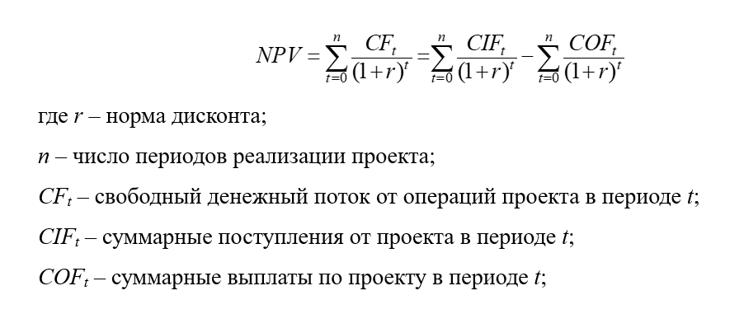
Квартал | Поток | Ставка
0 | -1200 | 15%
1 | 100
2 | 200
3 | 300
4 | 400
5 | 500

t | IC0 | CFt | (1+r)^t | NPV
0 | -1,200.00 |  | 1.00 | -1,200.00
1 |  | 100 | 1.15 | 86.96
2 |  | 200 | 1.32 | 151.23
3 |  | 300 | 1.52 | 197.25
4 |  | 400 | 1.75 | 228.70
5 |  | 500 | 2.01 | 248.59 |  | -287,27 < 0 — поэтому НЕ инвестируем в проект
Итого: | -1,200.00 | 1,500.00 |  | -287.27 |  | ЧПС() = | -287.27 ₽

Задача 2. Для инвестиционного проекта с денежными потоками: Год 0 1 2 3 4 5 6 денежный поток -1500 100 200 300 400 500 600 найти NPV, если первые два года ставка дисконтирования равна 20%, следующие два года она равна 15%, и затем становится 10%.

 |  |  |  | Вариант, если считать ставку с нулевого года
Год | Поток | Ставка |  | t | IC0 | CFt | (1+r)^t | NPV
0 | -1500 | 20% |  | 0 | -1,500.00 |  | 1.00 | -1,500.00
1 | 100 | 20% |  | 1 |  | 100 | 1.20 | 83.33
2 | 200 | 15% |  | 2 |  | 200 | 1.32 | 151.23
3 | 300 | 15% |  | 3 |  | 300 | 1.52 | 197.25
4 | 400 | 10% |  | 4 |  | 400 | 1.46 | 273.21
5 | 500 | 10% |  | 5 |  | 500 | 1.61 | 310.46
6 | 600 | 10% |  | 6 |  | 600 | 1.77 | 338.68
 |  |  |  | Итого: | -1,500.00 | 2,100.00 |  | -145.83

Вариант со ставкой с первого года и расчетами как в лекции 3 на 41 минуте
Год |  |  | 0 | 1 | 2 | 3 | 4 | 5 | 6
Денежные потоки |  |  | -1500 | 100 | 200 | 300 | 400 | 500 | 600
Ставка дисконтирования |  |  |  | 20% | 20% | 15% | 15% | 10% | 10%
Дисконтирующий множитель |  |  | 1 | 0.83 | 0.69 | 0.60 | 0.53 | 0.48 | 0.43
Дисконтированные ден. потоки |  |  | -1500.00 | 83.33 | 138.89 | 181.16 | 210.04 | 238.68 | 260.38
NPV = |  |  | -387.52

Задача 3. Для проекта из задачи 2 найти внутреннюю норму доходности (IRR).

t | IC0 | CFt | (1+r)^t | NPV
0 | -1,500.00 |  | 1.00 | -1,500.00
1 |  | 100 | 1.08 | 92.38
2 |  | 200 | 1.17 | 170.67
3 |  | 300 | 1.27 | 236.49
4 |  | 400 | 1.37 | 291.28 |  | IRR подбором: | 8.252370% | — наугад; через "Подбор параметра" не получилось
5 |  | 500 | 1.49 | 336.34 |  | IRR с ф-й ВСД(): | 8.252383%
6 |  | 600 | 1.61 | 372.84
Итого: | -1,500.00 | 2,100.00 |  | 0.00075

Задача 4. Есть два инвестиционных проекта со следующими денежными потоками: Год 0 1 2 3 4 5 Проект А -1000 100 250 450 500 550 Проект Б -1000 200 300 400 450 500 Если стоимость денег равна 10%, и инвестор хочет получить максимальную доходность на вложенный рубль инвестиций, то какой проект он должен выбрать?

Год | Пр-т А | Пр-т Б | Ст-ть денег |  | Проект А
0 | -1000 | -1000 | 10% |  | t | IC0 | CFt | (1+r)^t | NPV
1 | 100 | 200 |  |  | 0 | -1,000.00 |  | 1.00 | -1,000.00
2 | 250 | 300 |  |  | 1 |  | 100 | 1.10 | 90.91
3 | 450 | 400 |  |  | 2 |  | 250 | 1.21 | 206.61
4 | 500 | 450 |  |  | 3 |  | 450 | 1.33 | 338.09
5 | 550 | 500 |  |  | 4 |  | 500 | 1.46 | 341.51
 |  |  |  |  | 5 |  | 550 | 1.61 | 341.51
 |  |  |  |  | Итого: | -1,000.00 | 1,850.00 |  | 318.63

Индекс доходности:
Данный показатель рассчитывается: PI = NPV / IC.
PI (Profitability Index) – индекс доходности инвестиционного проекта;
NPV (Net Present Value) – чистый дисконтированный доход;
IC (Invest Capital) – первоначальный затраченный инвестиционный капитал.
Проект В
t | IC0 | CFt | (1+r)^t | NPV
0 | -1,000.00 |  | 1.00 | -1,000.00
1 |  | 200 | 1.10 | 181.82
2 |  | 300 | 1.21 | 247.93
3 |  | 400 | 1.33 | 300.53
4 |  | 450 | 1.46 | 307.36 |  | Pi(А) = | 32%
5 |  | 500 | 1.61 | 310.46 |  | PI(В) = | 35%
Как видим, больший PI и максимальную доходность обеспечит проект В.
Инвестиция будет приносить прибыль в размере 35% в год.
Итого: | -1,000.00 | 1,850.00 |  | 348.09

Задача 5. Есть два инвестиционных проекта со следующими денежными потоками: Год 0 1 2 3 4 5 Проект А -1000 100 250 450 500 550 Проект Б -1000 200 300 400 450 500 Инвестор хочет выбрать один из проектов по критерию ликвидности с учетом временной стоимости денег в размере 10% годовых. Какой он должен выбрать?

Год | Пр-т А | Пр-т Б | Вр. ст. д. |  | Проект А
0 | -1000 | -1000 | 10% |  | t | IC0 | CFt | (1+r)^t | NPV | CVP-точка
1 | 100 | 200 |  |  | 0 | -1,000.00 |  | 1.00 | -1,000.00 | -1,000.00
2 | 250 | 300 |  |  | 1 |  | 100 | 1.10 | 90.91 | -909.09
3 | 450 | 400 |  |  | 2 |  | 250 | 1.21 | 206.61 | -702.48
4 | 500 | 450 |  |  | 3 |  | 450 | 1.33 | 338.09 | -364.39
5 | 550 | 500 |  |  | 4 |  | 500 | 1.46 | 341.51 | -22.88
 |  |  |  |  | 5 |  | 550 | 1.61 | 341.51 | 318.63
 |  |  |  |  | Итого: | -1,000.00 | 1,850.00 |  | 318.63

Первый проект обеспечит инвестору выход на точку безубыточности к концу пятого года;
Второй проект обеспечит инвестору выход на точку безубыточности к концу четвертого года;
Значит, второй проект выгоднее.при равных инвестициях.
Проект В
t | IC0 | CFt | (1+r)^t | NPV | CVP-точка
0 | -1,000.00 |  | 1.00 | -1,000.00 | -1,000.00
1 |  | 200 | 1.10 | 181.82 | -818.18
2 |  | 300 | 1.21 | 247.93 | -570.25
3 |  | 400 | 1.33 | 300.53 | -269.72
4 |  | 450 | 1.46 | 307.36 | 37.63
5 |  | 500 | 1.61 | 310.46 | 348.09
Итого: | -1,000.00 | 1,850.00 |  | 348.09

